Tabelle1
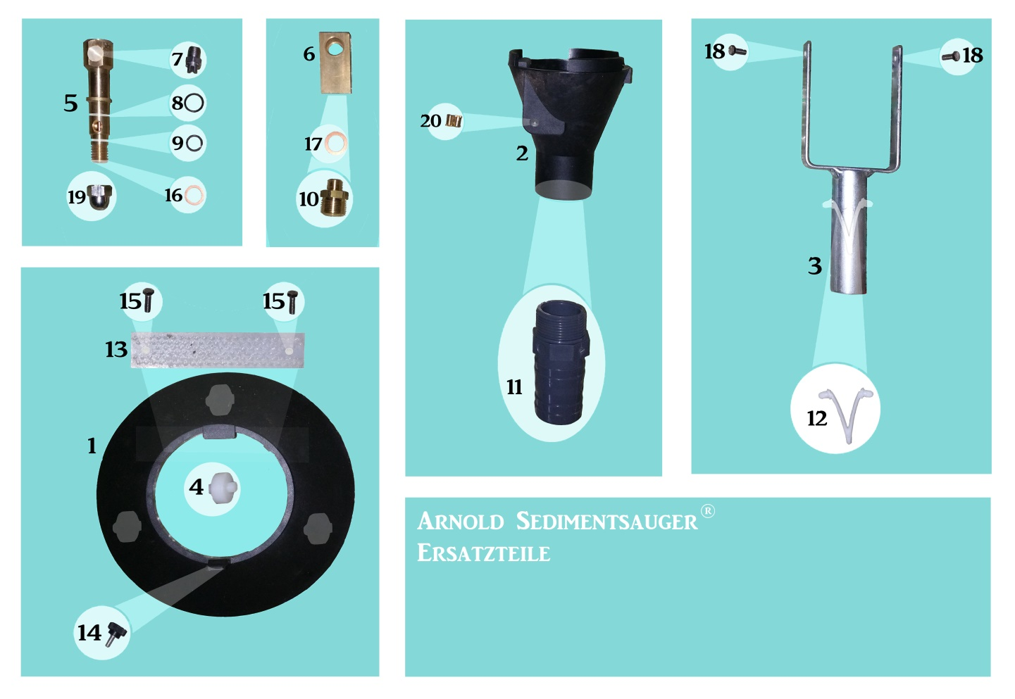
ARNOLD WUNSCHGÄRTEN GmbH
WASSERGÄRTEN
Chrüzwies 16
8852 Altendorf
Tel.: | 055 442 31 31
Fax: | 055 462 27 37
E-Mail: | wunschgarten@bluewin.ch
Web: | www.wunschgarten.ch

 |  | Name Vorname

 |  | Adresse
 |  | PLZ Wohnort

 | Tel. Privat/Geschäft:
 | E-Mail:
 | Ihr Auftrag vom Datum:

 | Lieferung :
 | Versandart:
 | Lieferadresse:
 | Kunden Nr.

 | Ersatzteilliste Sedimentsauger Arnold

Art. | Bezeichnung | Anz. |  | Einzelpreis |  | TOTAL
 |  |  |  |  |  | (exkl. MWST 8%)
1 | Saugerhaube Teller Schwarz Kunststoff |  | Sfr. | 30.00 | Sfr.
2 | Arnold Sedimentsauger Schwarz Kunststoff |  | Sfr. | 30.00 | Sfr.
3 | Befestigungsbügel Gabel Metall |  | Sfr. | 25.00 | Sfr.
4 | Weisse Rollen POM 3-er Set |  | Sfr. | 15.00 | Sfr.
5 | Düsenkörper Metall Rund Messing |  | Sfr. | 25.00 | Sfr.
6 | Anschlusskörper Eckkörper Messing |  | Sfr. | 25.00 | Sfr.
7 | Power Jet Düse 15035 Hobby |  | Sfr. | 15.00 | Sfr.
7.1 | Power Jet Düse 1504 Profi |  | Sfr. | 15.00 | Sfr.
7.2 | Power Jet Düse 15045 Profi |  | Sfr. | 15.00 | Sfr.
8 | Schwarzer O-Ring 11*1.5 |  | Sfr. | 1.00 | Sfr.
9 | Schwarzer O-Ring 9*1.5 |  | Sfr. | 1.00 | Sfr.
10 | Metall Gegennippel M 22 1/4 AG |  | Sfr. | 4.00 | Sfr.
11 | Schlauchtüllen grau |  | Sfr. | 4.00 | Sfr.
12 | Befestigungsschnäpper weiss |  | Sfr. | 4.00 | Sfr.
13 | Bürste weiss |  | Sfr. | 20.00 | Sfr.
14 | Rändelschraube schwarz |  | Sfr. | 4.00 | Sfr.
15 | Schrauben für Bürsten M5*16 |  | Sfr. | 2.00 | Sfr.
16 | Dichtungsring Kupfer 12*18*1.5 |  | Sfr. | 1.00 | Sfr.
17 | Dichtungsring Kupfer 13*20*1,5 |  | Sfr. | 1.00 | Sfr.
18 | Schrauben für Gabel M5*12 |  | Sfr. | 1.80 | Sfr.
19 | Hutmutter |  | Sfr. | 4.00 | Sfr.
20 | Ösenteil Gabel |  | Sfr. | 1.00 | Sfr.

Verpackung/Transport (Nach Vereinbarung) |  |  | Sfr. |  | Sfr.
TOTAL Zusammenstellung exkl. MWST 8% |  |  |  |  | Sfr. | 0.00
MWST 8% |  |  |  |  | Sfr. | 0.00
TOTAL inkl. MWST 8% |  |  |  |  | Sfr. | 0.00
 | MWST-Nr. CHE-109.076.240

Ihr Auftrag:
Lieferung:
Gültigkeit:
Lieferadresse:
Lieferungen/Service
per Post
Privatadresse
Familie
L.+ A. Richner
Sandgrube 46
4614 Hägendorf
Ihr Auftrag:
Lieferung:
Gültigkeit:
Lieferadresse:
Lieferungen/Service
per Post
Privatadresse
Familie
L.+ A. Richner
Sandgrube 46
4614 Hägendorf
Herzlichen Dank für Ihren Auftrag.
Zahlungskondition: Zahlbar Netto innert 30 Tagen
Unberechtigte Abzüge werden in Rechnung gestellt. Bankspesen werden vom Empfänger bezahlt.
Ihr Auftrag:
Lieferung:
Gültigkeit:
Lieferadresse:
Ihr Auftrag:
Lieferung:
Gültigkeit:
Lieferadresse:
Lieferungen/Service
per Post
Privatadresse
Lieferungen/Service
per Post
Privatadresse
Familie
L.+ A. Richner
Sandgrube 46
4614 Hägendorf
Familie
L.+ A. Richner
Sandgrube 46
4614 Hägendorf
0217
0217
Bank: Alternative Bank Schweiz AG 4601 Olten
Ihr Auftrag:
Lieferung:
Gültigkeit:
Lieferadresse:
:
Ihr Auftrag:
Lieferung:
Gültigkeit:
Lieferadresse:
:
Lieferungen/Service
per Post
Privatadresse
Lieferungen/Service
per Post
Privatadresse
Familie
L.+ A. Richner
Sandgrube 46
4614 Hägendorf
Familie
L.+ A. Richner
Sandgrube 46
4614 Hägendorf
Familie
L.+ A. Richner
Sandgrube 46
4614 Hägendorf
Familie
L.+ A. Richner
Sandgrube 46
4614 Hägendorf
0217
0217
0217
0217
0217
0217
lautend auf Arnold Wunschgärten GmbH Wassergärten Chrüzwies 16 8852 Altendorf
Ihr Auftrag:
Lieferung:
Gültigkeit:
Lieferadresse:
:
Lieferungen/Service
per Post
Privatadresse
Familie
L.+ A. Richner
Sandgrube 46
4614 Hägendorf
Familie
L.+ A. Richner
Sandgrube 46
4614 Hägendorf
0217
0217
Konto 211797.001.001.001 IBAN CH 96 0839 0211 7970 0100 1 Swift Code ALSWCH21XXX
Preisbasis Januar 2016 (Ersetzt alle Preise und Angebote früheren Datums!)

